Nhà Trai
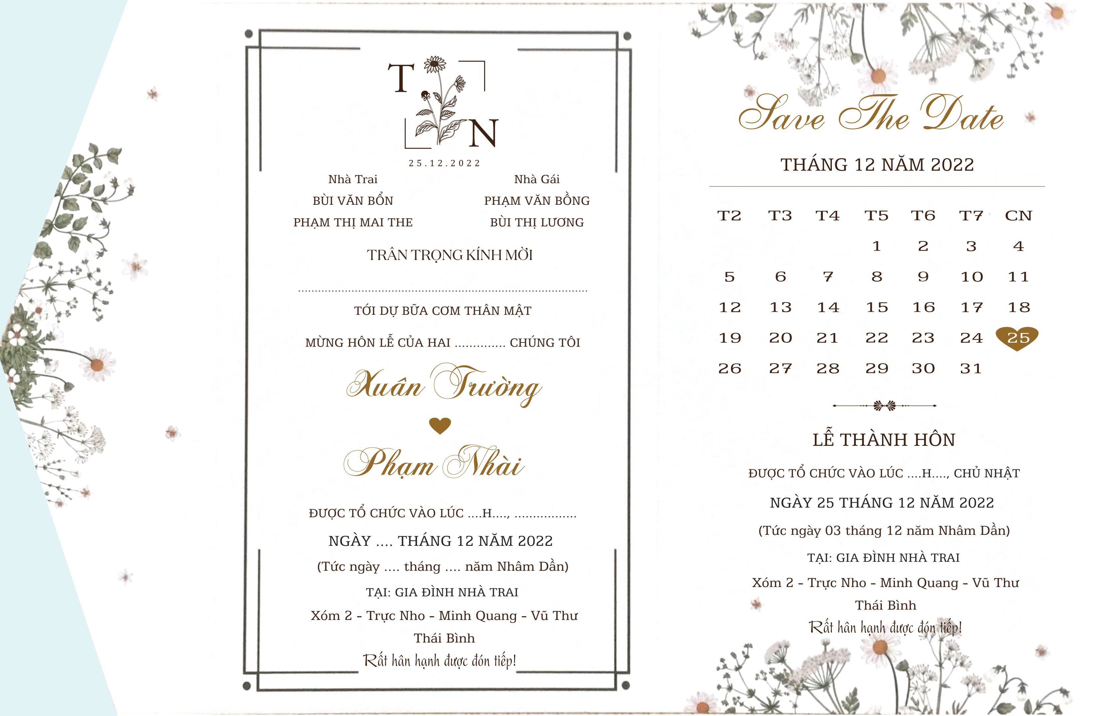
Anh Thành cùng vợ sắp cưới
16
24
02
12
11
Bạn Hạt
8
25
03
12
11

Nhà gái
Nhà Gái

11

16

24
02
12

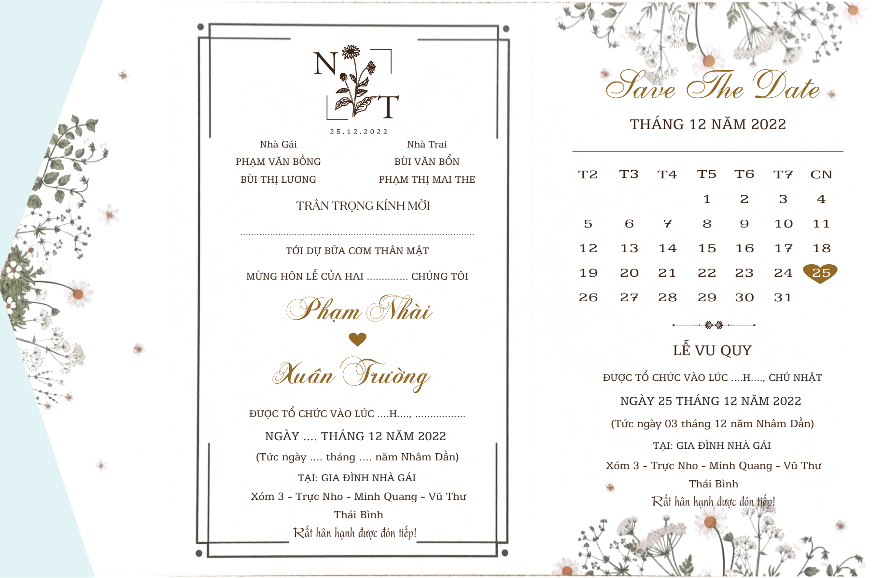
Bạn Uyên cùng người thương
8
25
03
12
11

